Instruções gerais
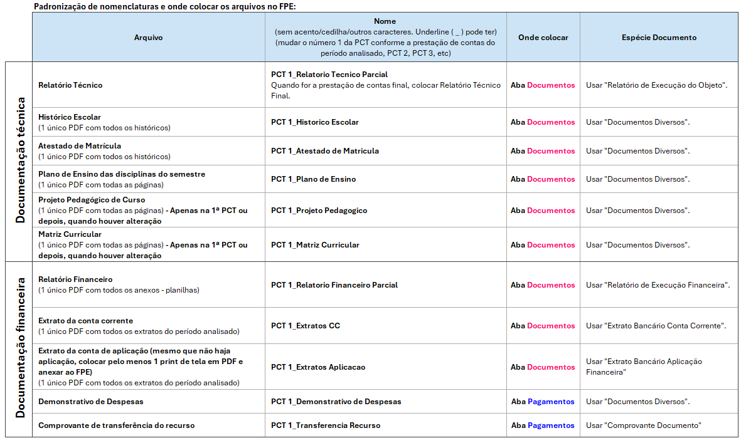
INSTRUÇÕES GERAIS SOBRE ESSE RELATÓRIO FINANCEIRO
1) O preenchimento de todas as planilhas é obrigatório, EXCETO a planilha "Instruções gerais" e a planilha "Devoluções de valores"; 2) Fazer um único PDF com todas essas planilhas para anexar no FPE (esse arquivo em Excel é o próprio Relatório Financeiro); 3) Devoluções de saldos: ver a planilha "Devoluções de valores" neste mesmo arquivo; 4) Os documentos referentes a períodos diferentes (como os Extratos) devem ser compilados em 1 único PDF, em ordem cronológica; 5) Os documentos referentes a pessoas diferentes (como os Atestados e Históricos) devem ser compilados em 1 único PDF, em ordem alfabética; 6) Ao anexar os documentos no FPE, por gentileza, siga os padrões de nomenclatura e as espécies de documento conforme tabela abaixo:

Devoluções de valores
